Capturas
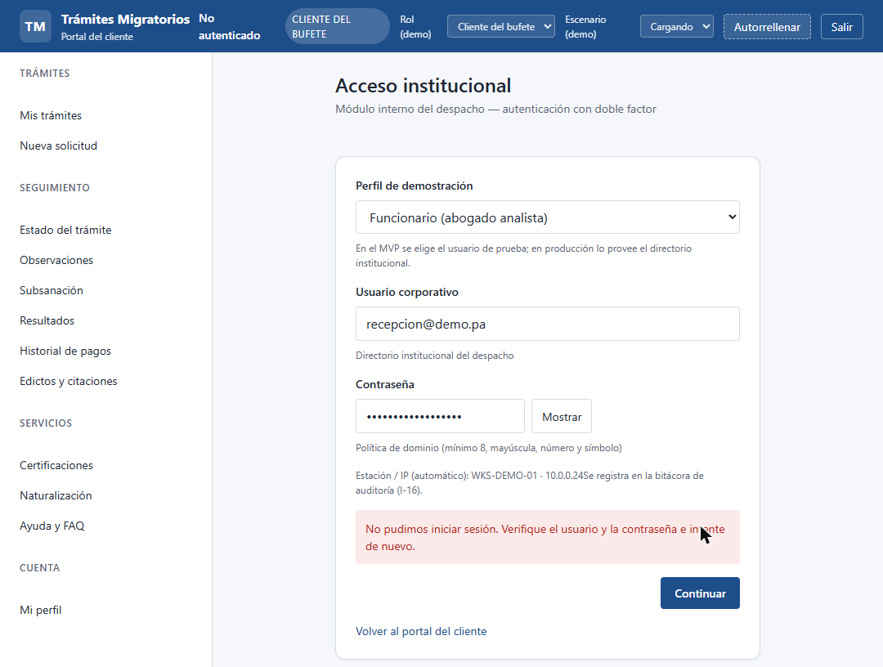
Capturas de evidencia por flujo (API real en Docker y portal) · 2026-10-18 15:06

F-01 · Health check del backend — PASA | ↑ Volver a Flujos
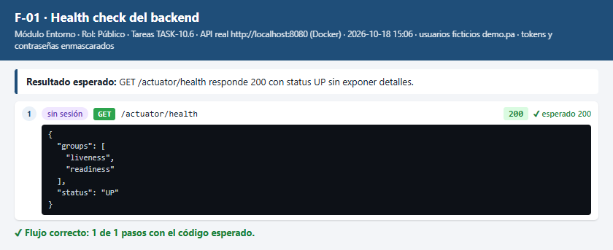

F-02 · Iniciar sesión con credenciales válidas — PASA | ↑ Volver a Flujos
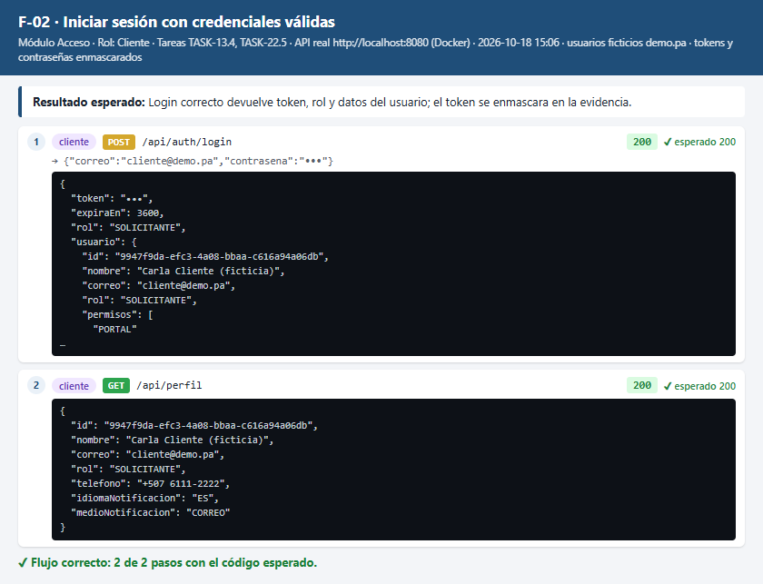

F-03 · Login fallido sin revelar si el correo existe — PASA | ↑ Volver a Flujos
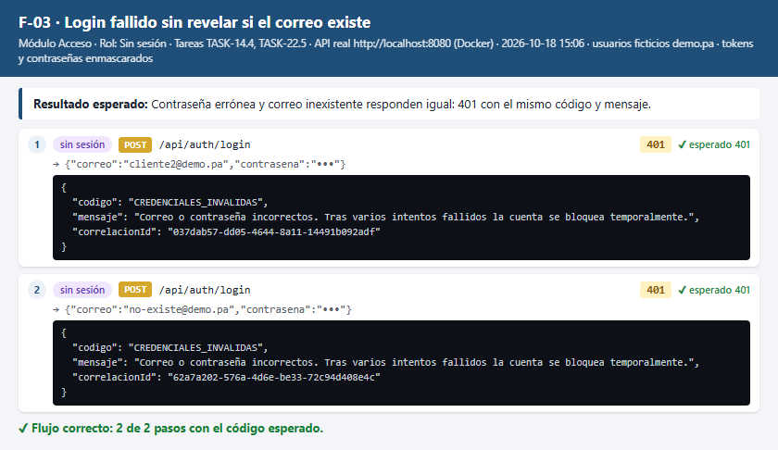

F-04 · Registro de cuenta de cliente (P-02) — PASA | ↑ Volver a Flujos
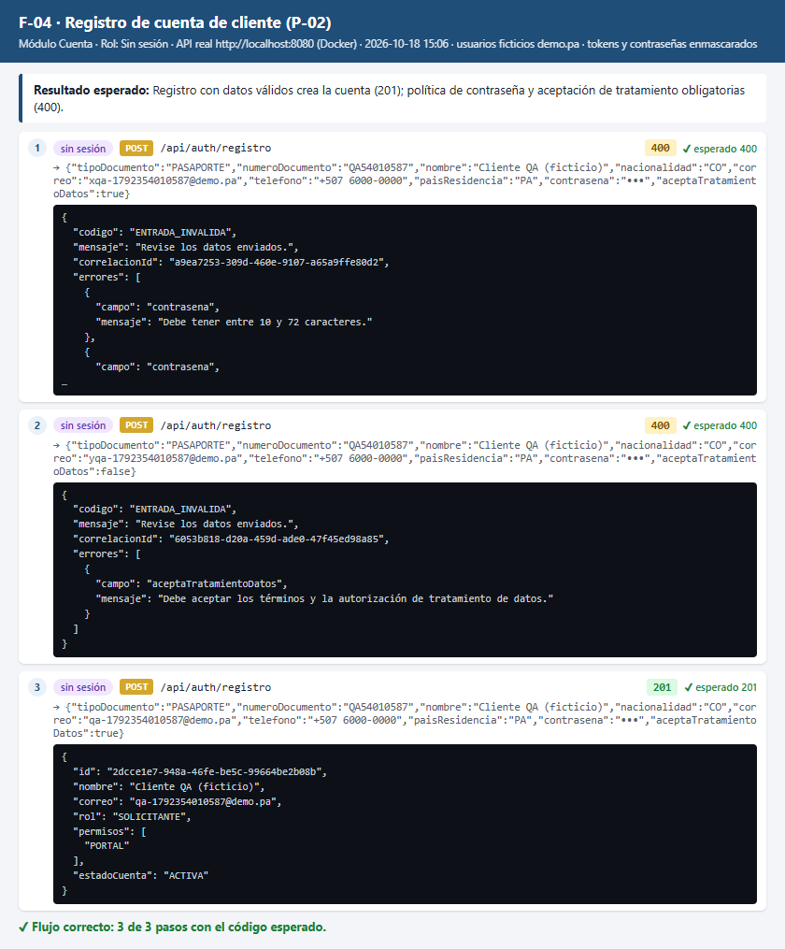

F-05 · Recuperación de contraseña (P-04) — PASA | ↑ Volver a Flujos
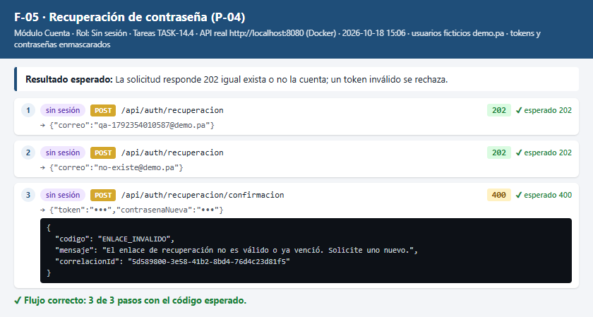

F-06 · Consultar y actualizar mi perfil (P-05) — PASA | ↑ Volver a Flujos
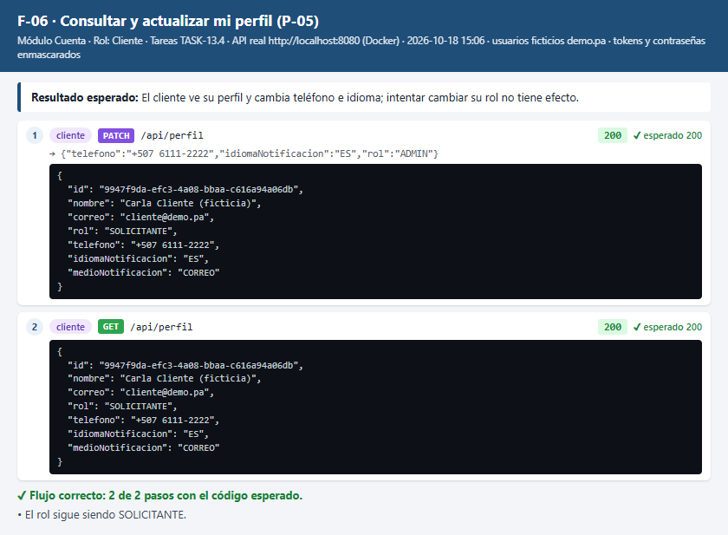

F-07 · Cambio de contraseña con la actual incorrecta — PASA | ↑ Volver a Flujos
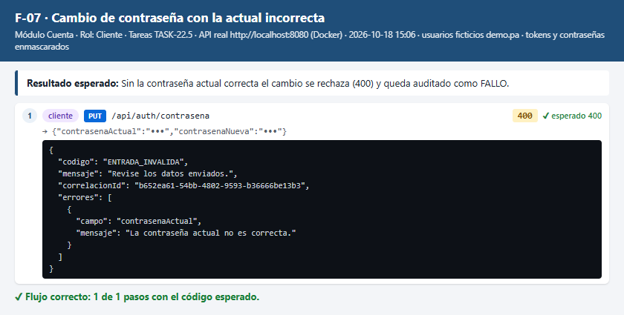

F-08 · Cerrar sesión invalida el token — PASA | ↑ Volver a Flujos
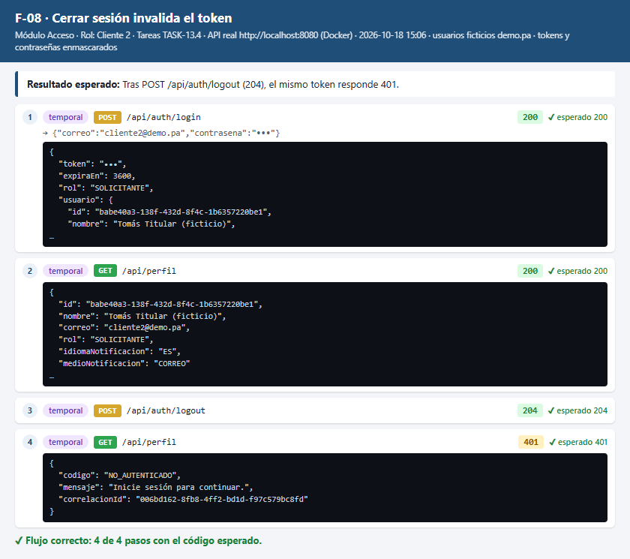

F-09 · Token falso o ausente — PASA | ↑ Volver a Flujos
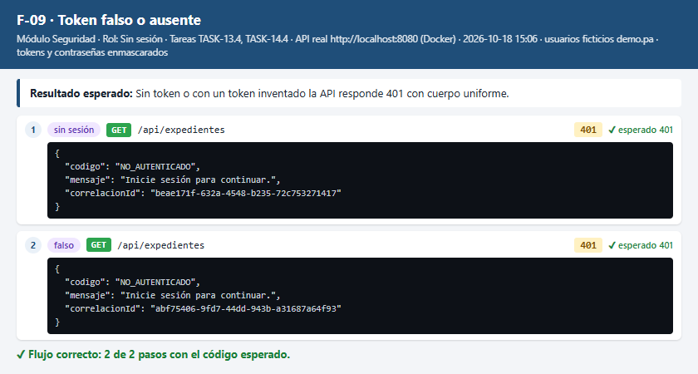

F-10 · Consultar tipos de trámite y tipos documentales — PASA | ↑ Volver a Flujos
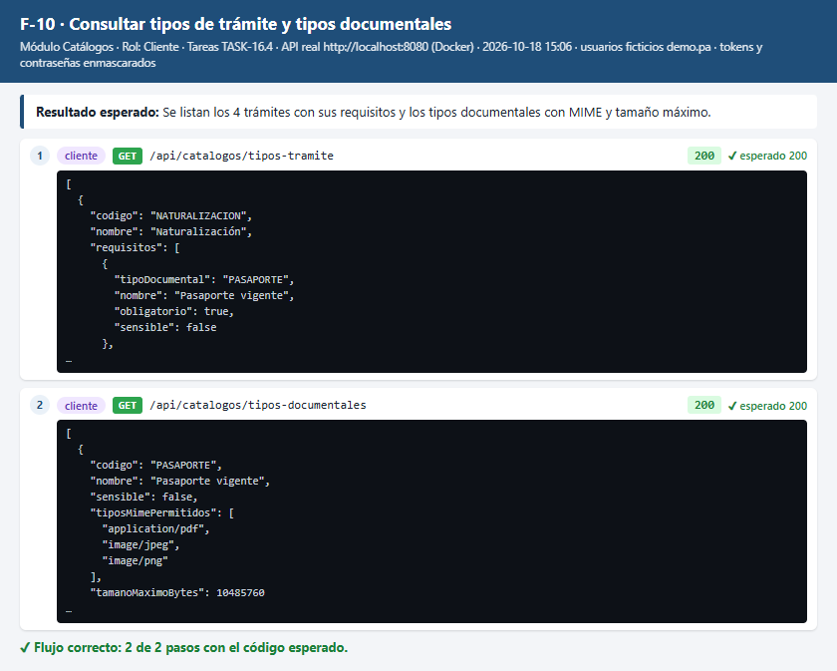

F-11 · Crear expediente (P-09…P-17) — PASA | ↑ Volver a Flujos
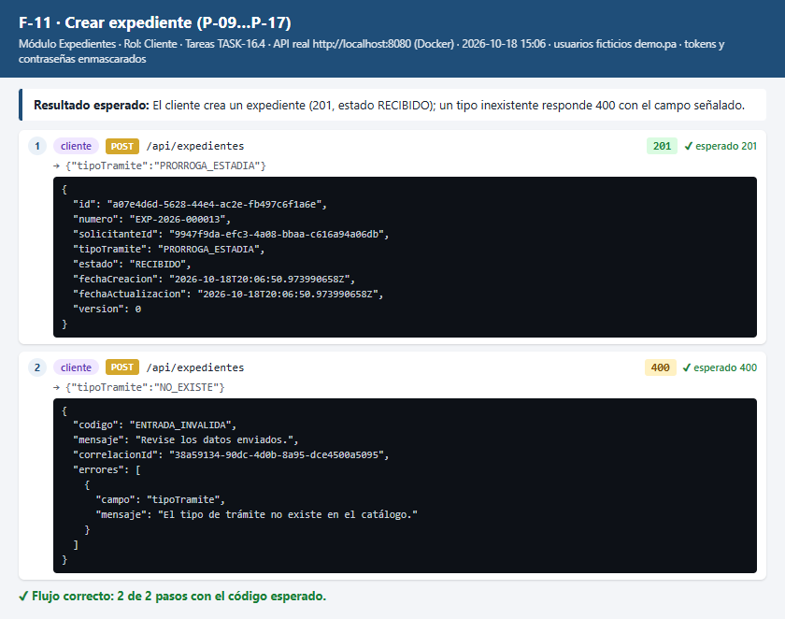

F-12 · Listar mis expedientes con filtros y paginación (P-06) — PASA | ↑ Volver a Flujos
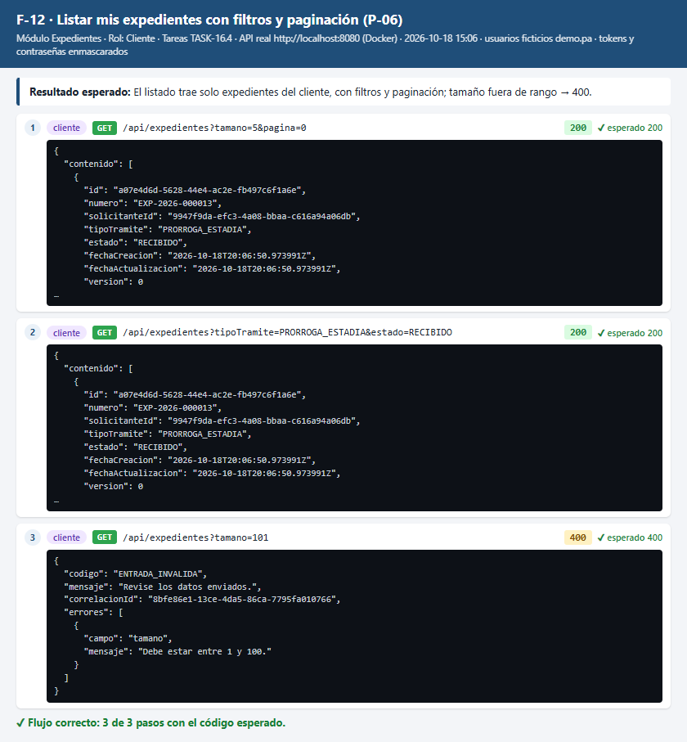

F-13 · Expediente ajeno responde como inexistente — PASA | ↑ Volver a Flujos
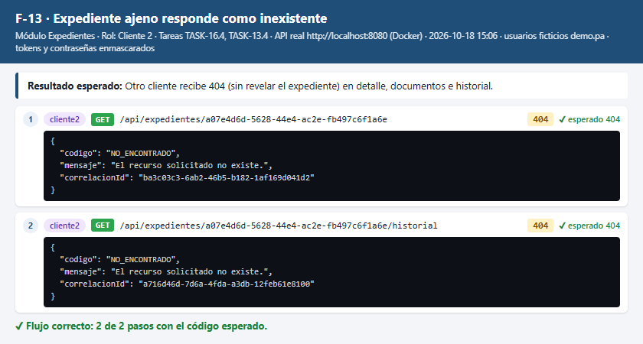

F-14 · Representante crea expediente a nombre de su representado — PASA | ↑ Volver a Flujos
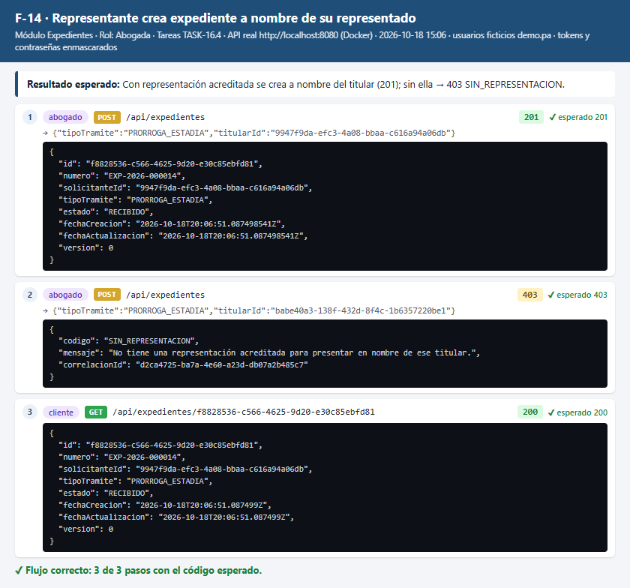

F-15 · Consulta del despacho, supervisor y auditor — PASA | ↑ Volver a Flujos
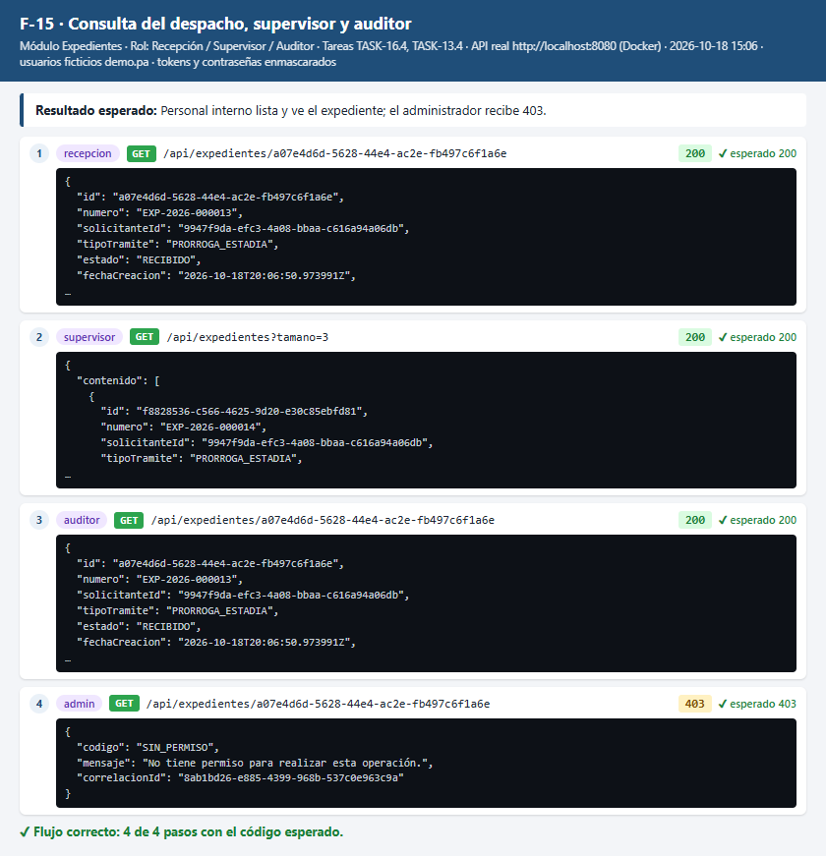

F-16 · Subir documentos válidos (P-14) — PASA | ↑ Volver a Flujos
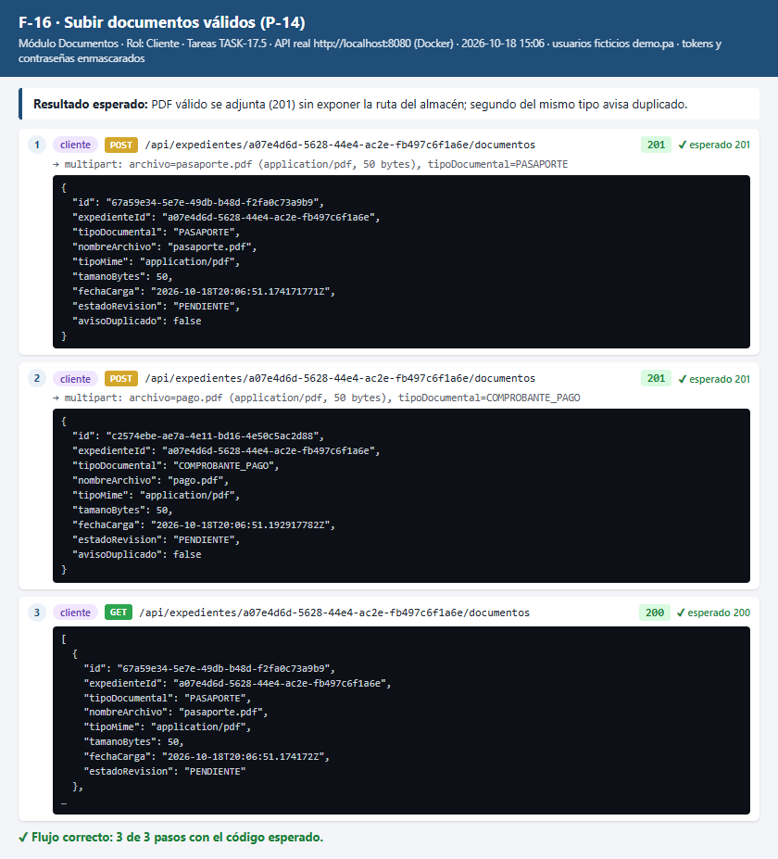

F-17 · Rechazo de archivos inválidos — PASA | ↑ Volver a Flujos
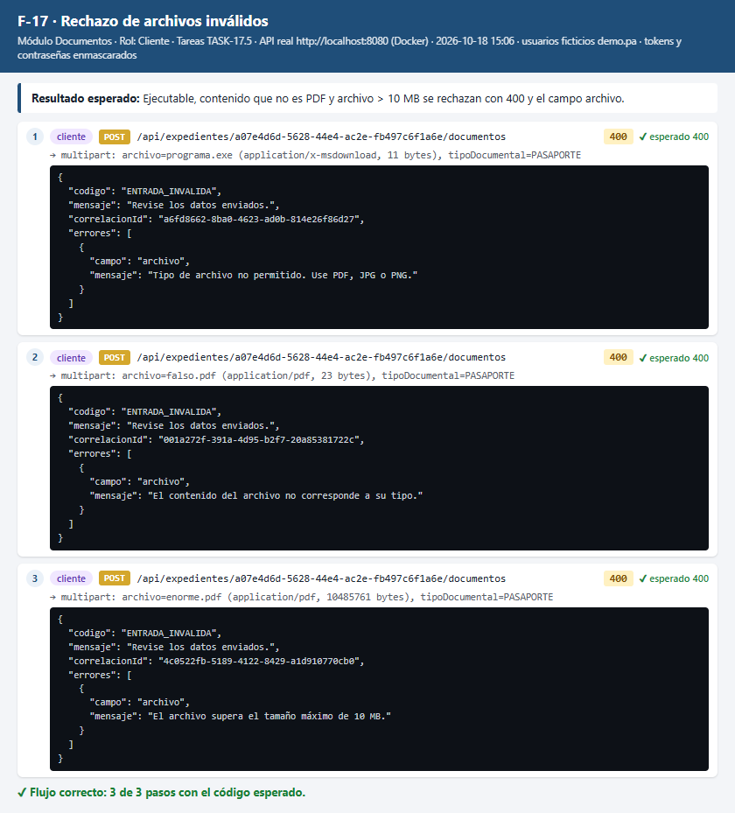

F-18 · Descarga protegida por rol — PASA | ↑ Volver a Flujos
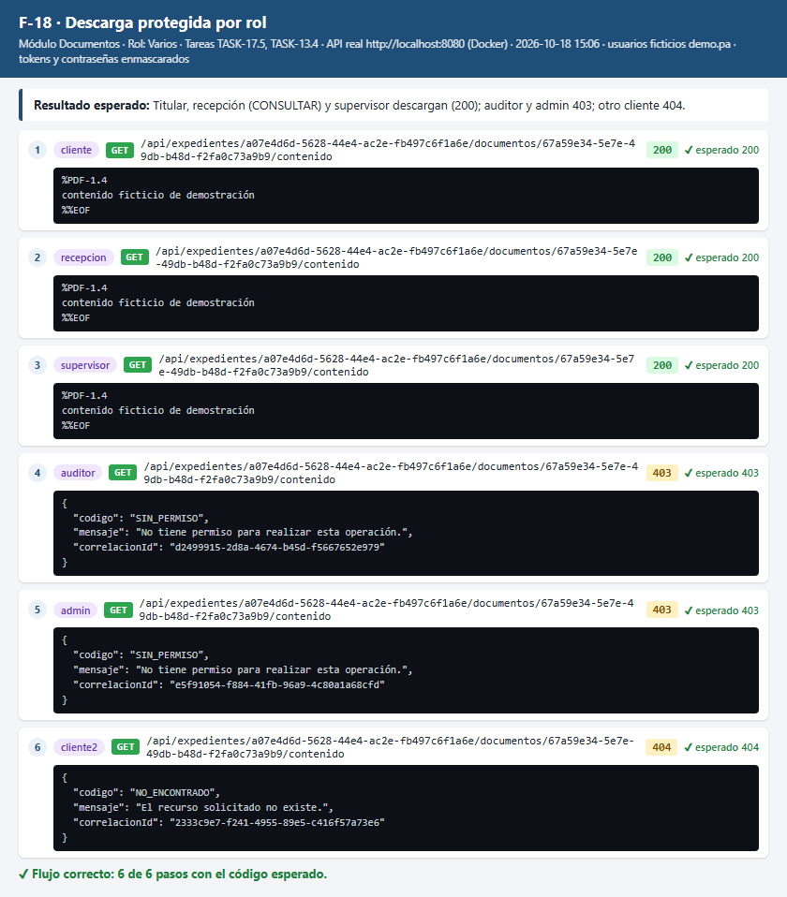

F-19 · Recorrido completo hasta la resolución y el archivo — PASA | ↑ Volver a Flujos
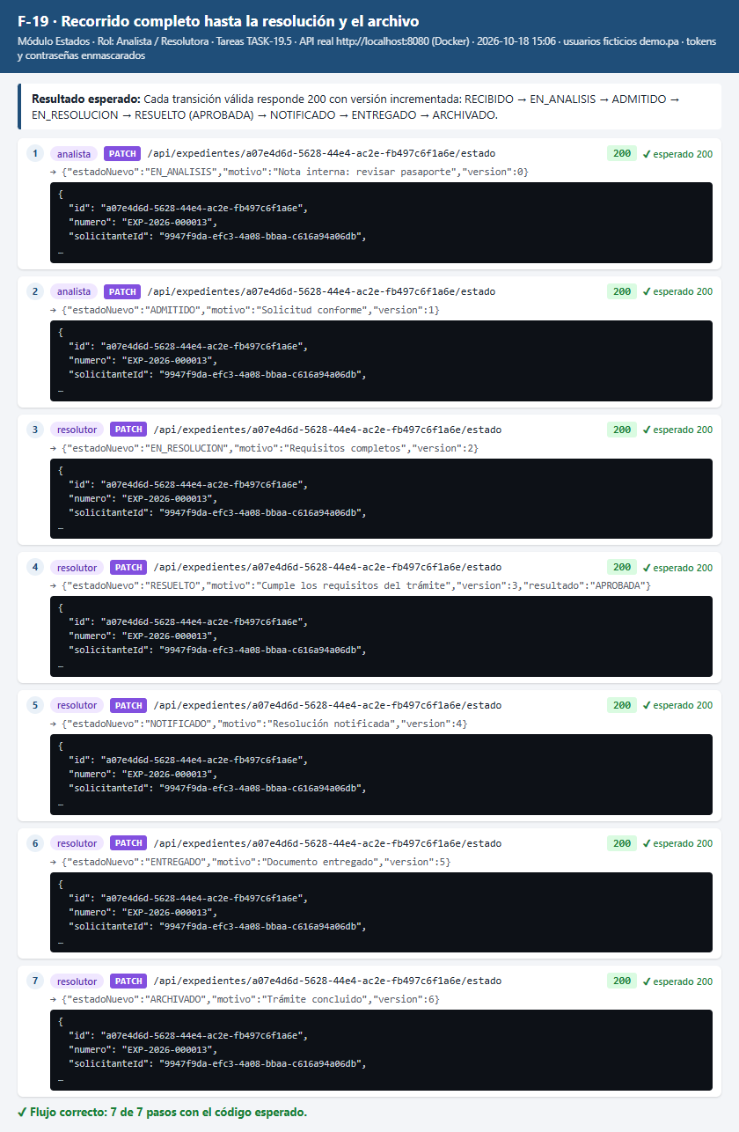

F-20 · Transición no permitida, sin requisitos y versión desactualizada — PASA | ↑ Volver a Flujos
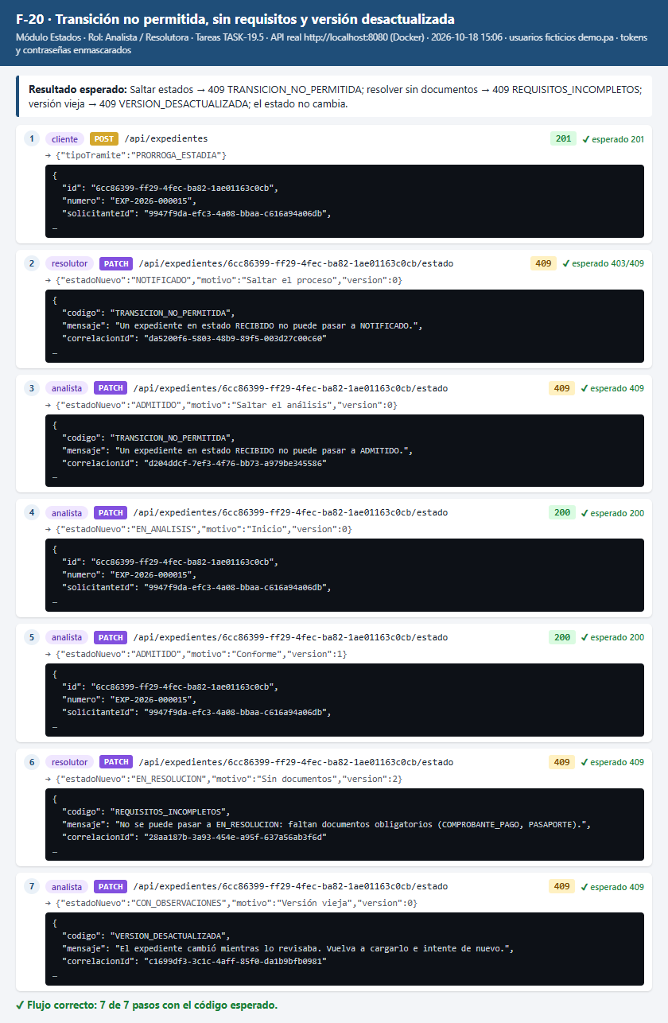

F-21 · Permisos por etapa — PASA | ↑ Volver a Flujos
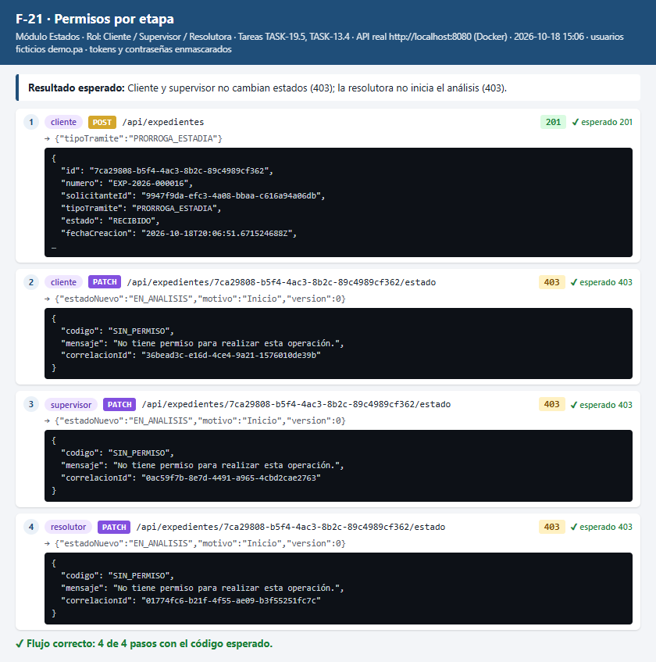

F-22 · Registrar y responder observaciones (I-08 / P-20) — PASA | ↑ Volver a Flujos
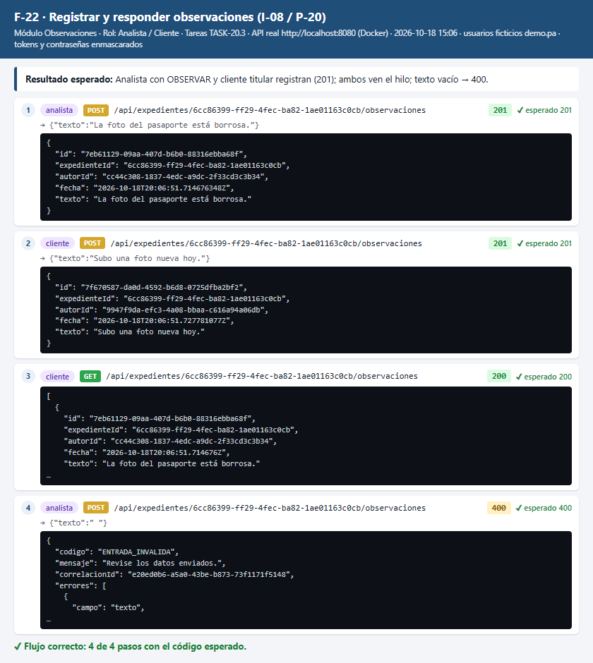

F-23 · Observaciones: roles sin permiso — PASA | ↑ Volver a Flujos
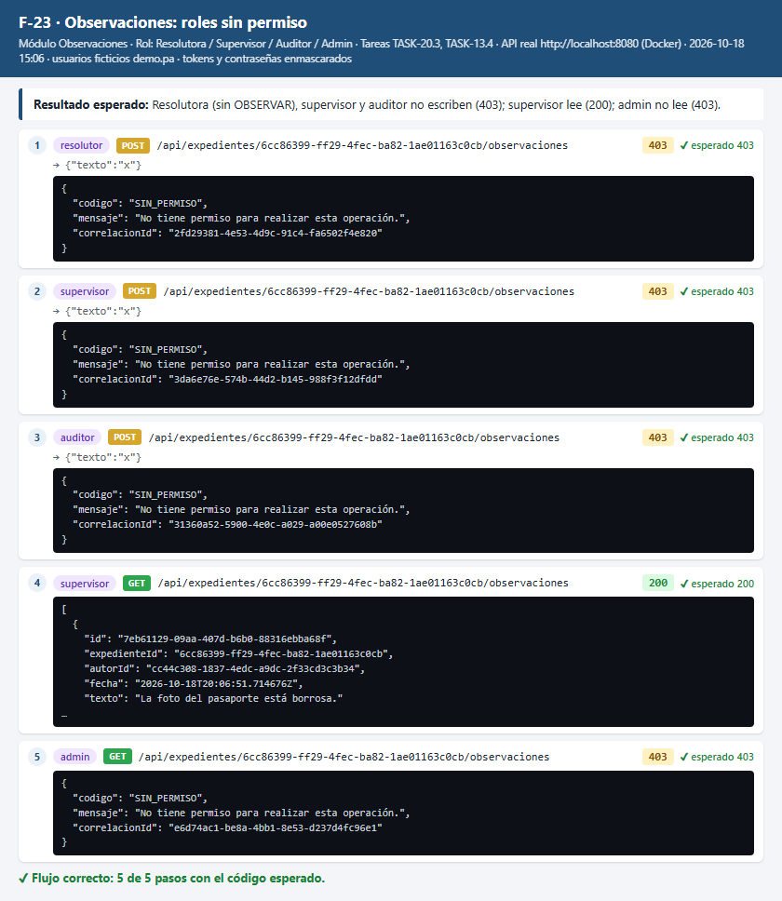

F-24 · Historial con proyección por rol (P-19 / I-06) — PASA | ↑ Volver a Flujos
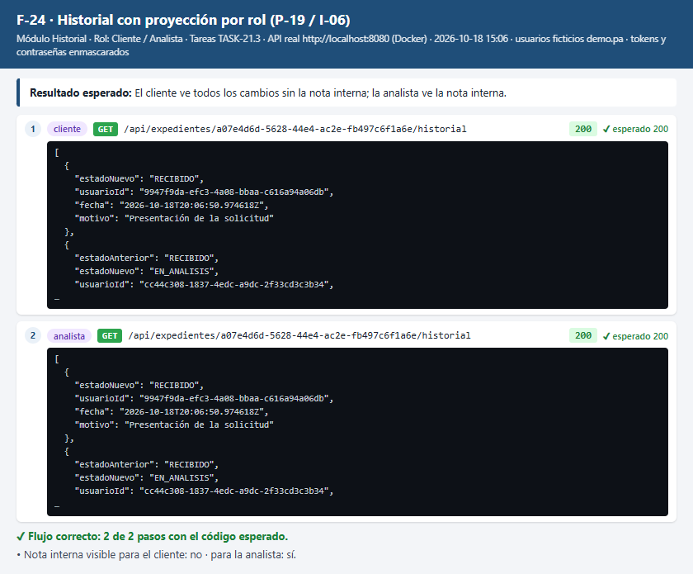

F-25 · Historial: accesos denegados — PASA | ↑ Volver a Flujos
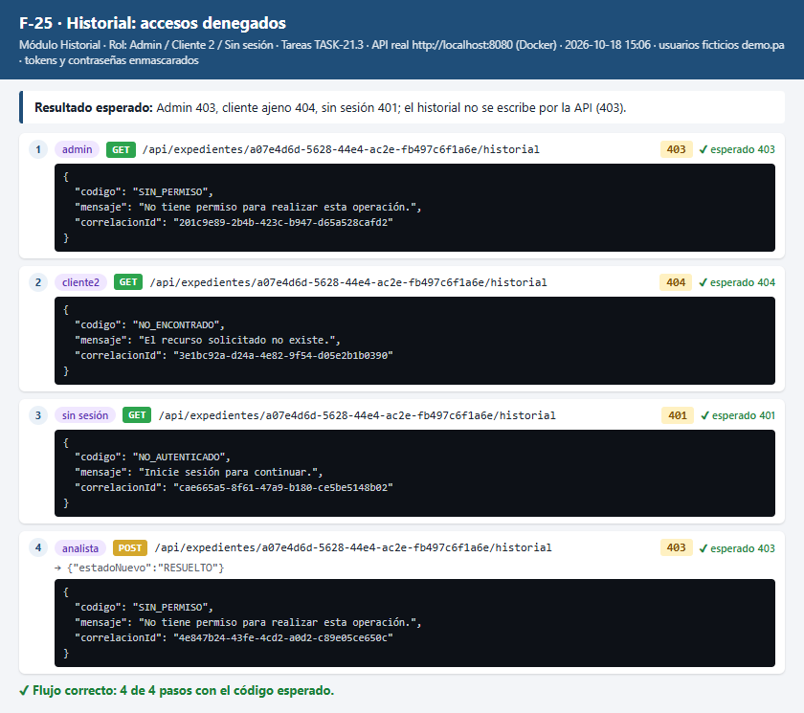

F-26 · Ver notificaciones y marcar como leída (P-20) — PASA | ↑ Volver a Flujos
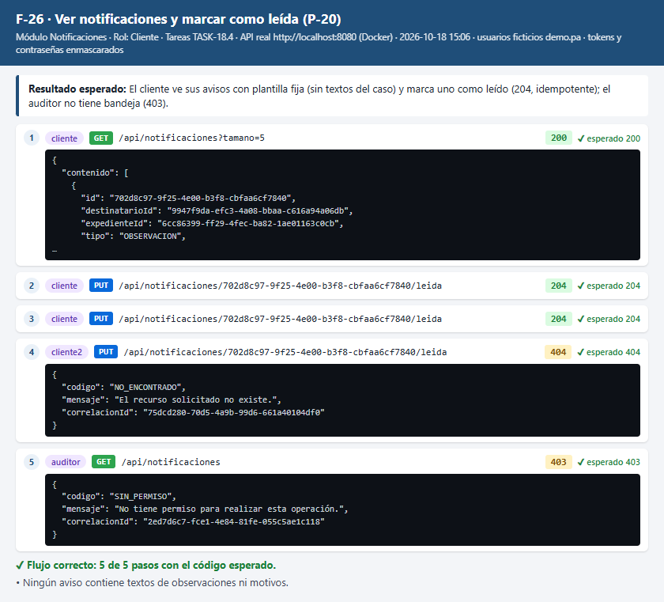

F-27 · Documento sensible sin consentimiento expreso — PASA | ↑ Volver a Flujos
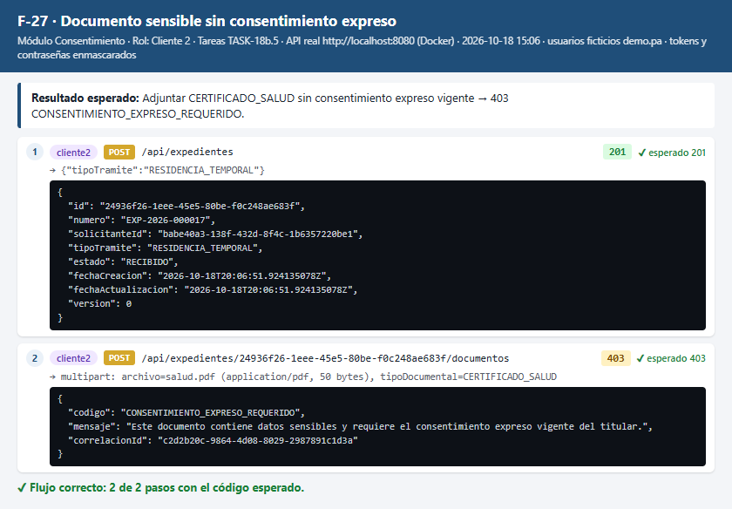

F-28 · Registrar, consultar y revocar consentimiento (P-05) — PASA | ↑ Volver a Flujos
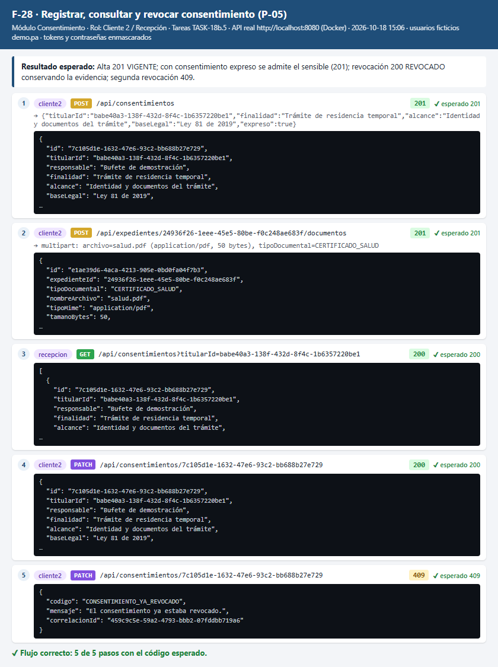

F-29 · Crear y atender una solicitud ARCO — PASA | ↑ Volver a Flujos
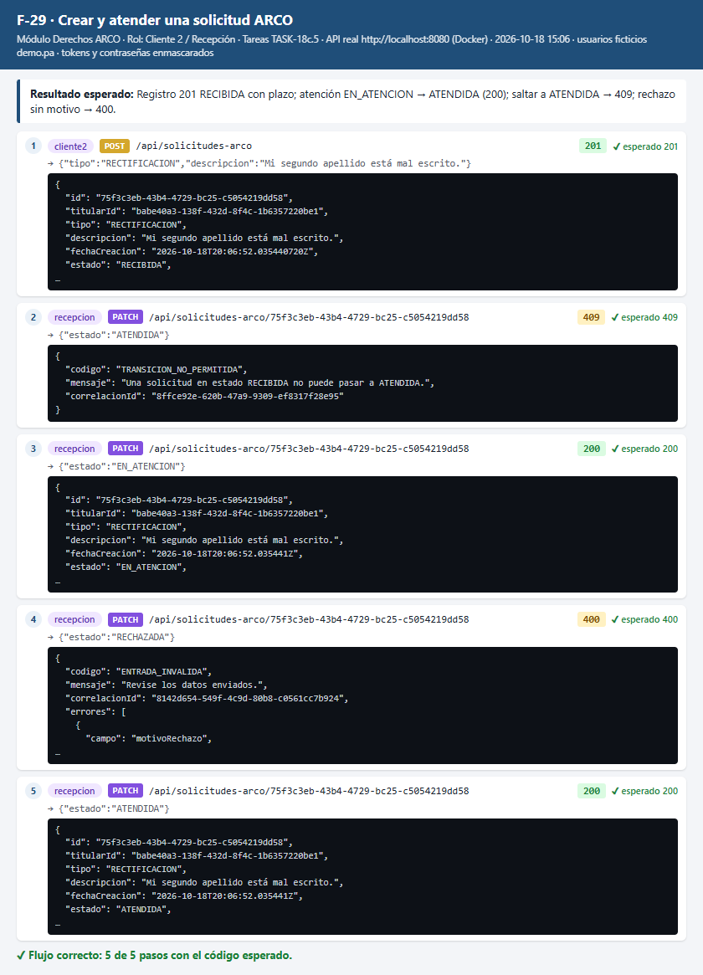

F-30 · ARCO: titularidad y acceso por rol — PASA | ↑ Volver a Flujos
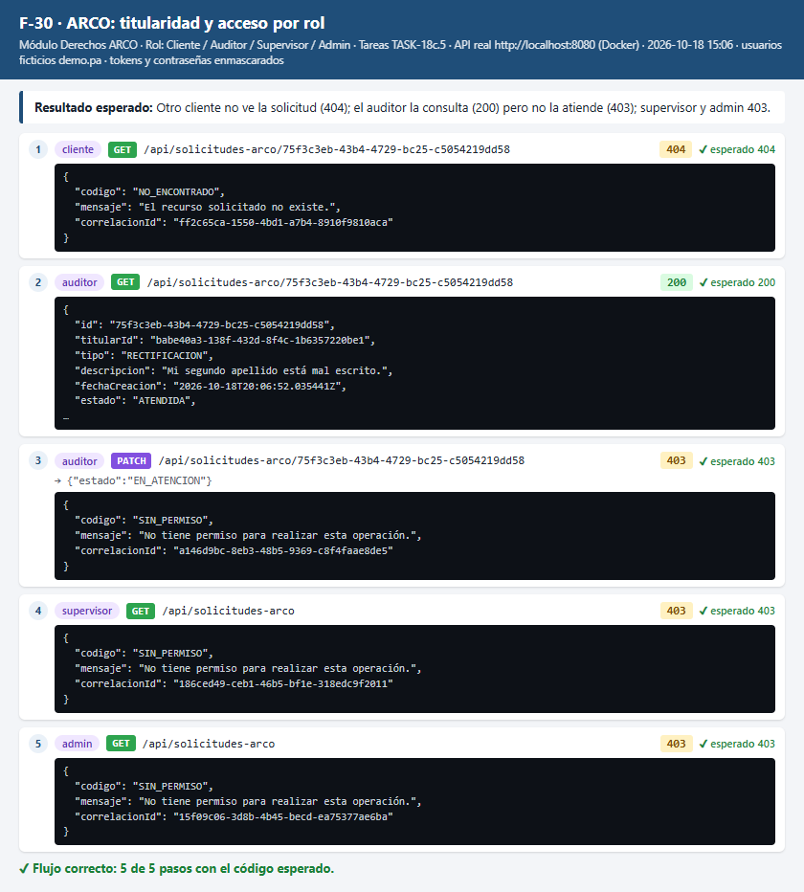

F-31 · Consultar la bitácora con filtros (I-16) — PASA | ↑ Volver a Flujos
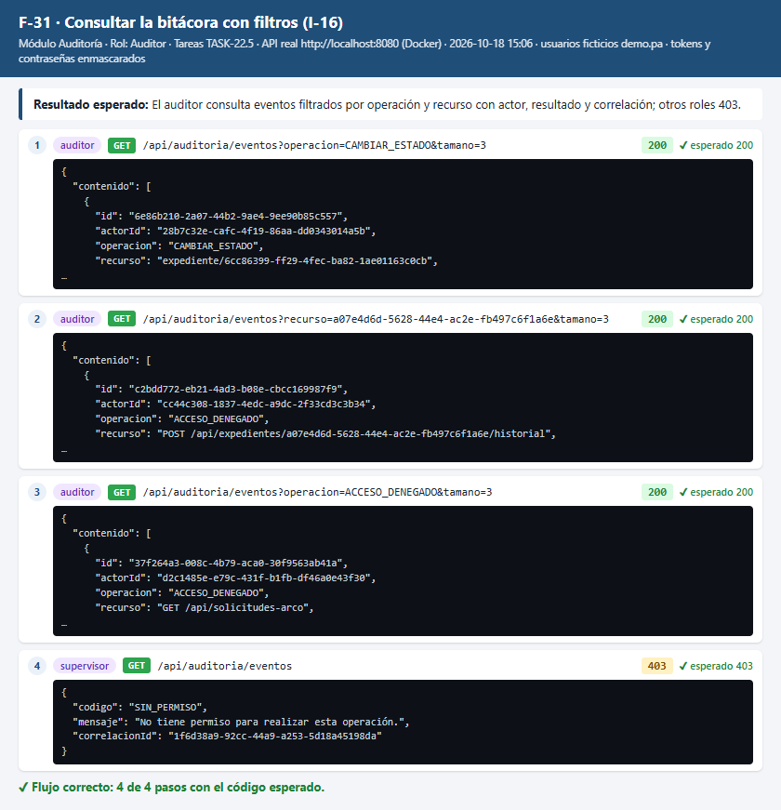

F-32 · Exportar la bitácora a CSV — PASA | ↑ Volver a Flujos
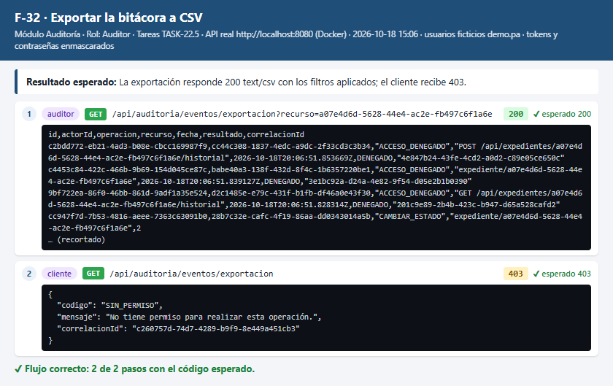

F-33 · Cuerpo de error uniforme por código — PASA | ↑ Volver a Flujos
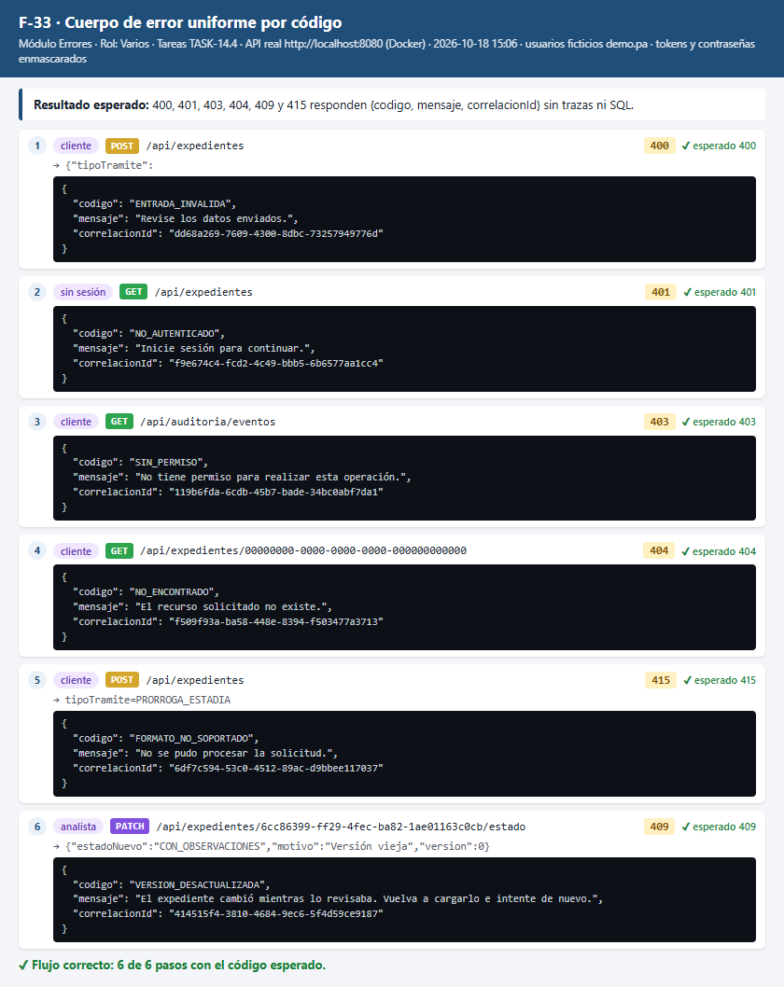

F-34 · Consultas a fuentes simuladas con escenarios — PASA | ↑ Volver a Flujos
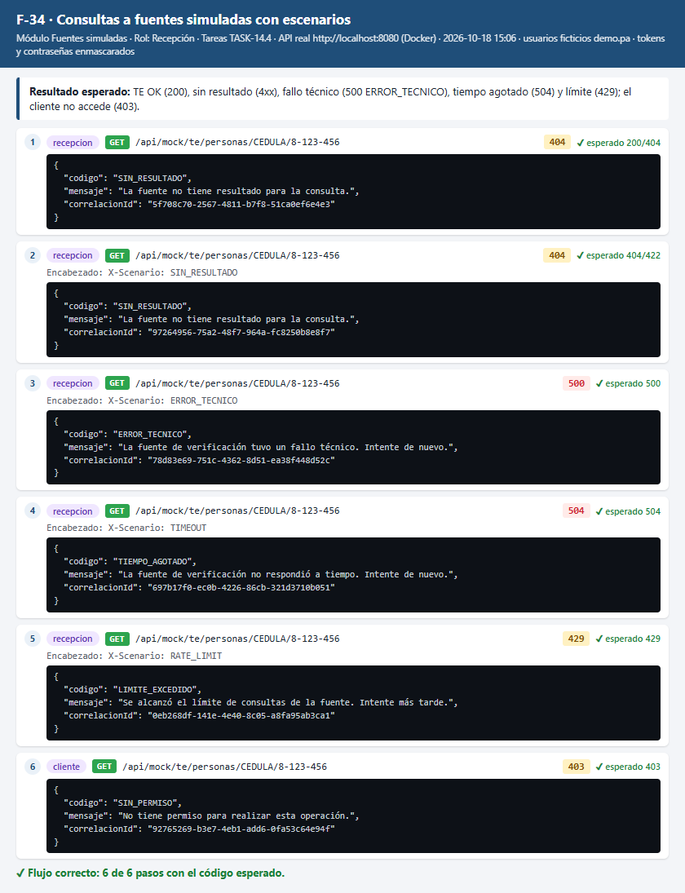

F-35 · Matriz de acceso por rol (muestra) — PASA | ↑ Volver a Flujos
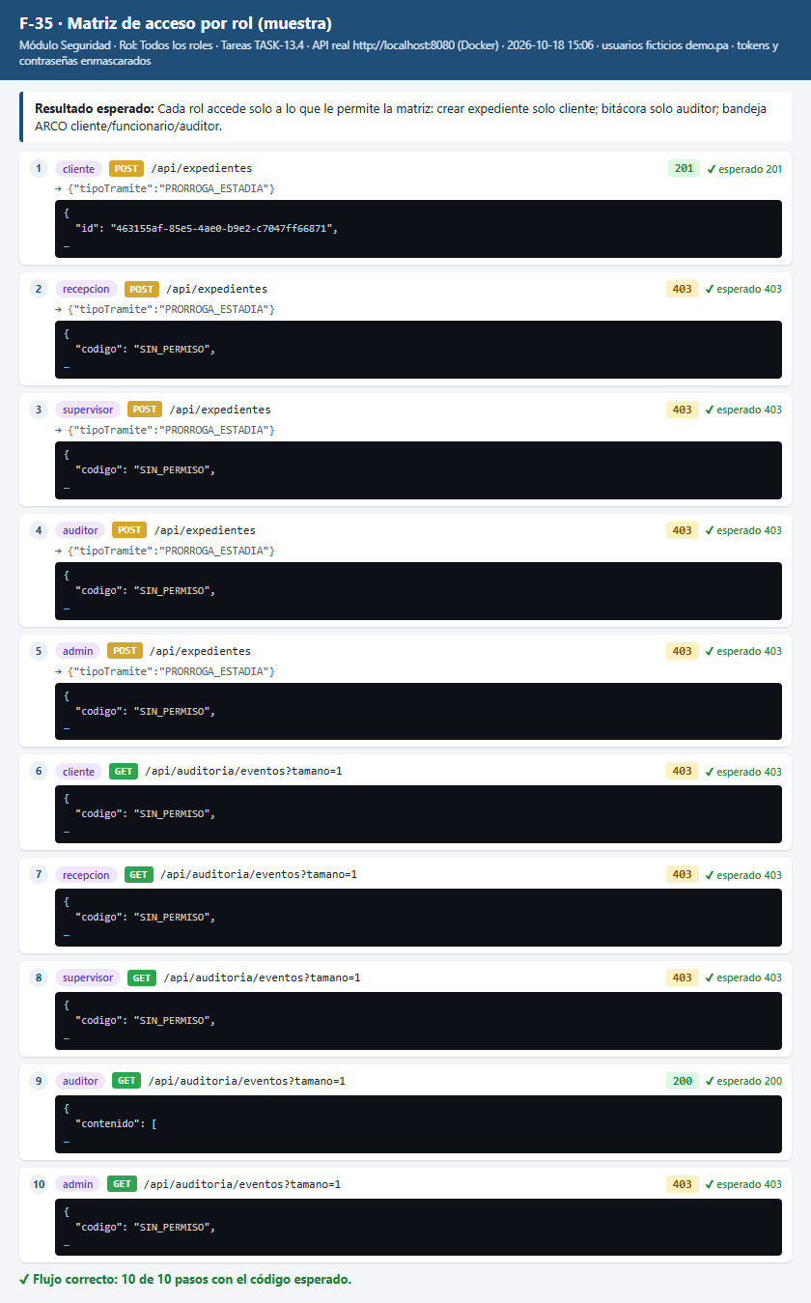

U-01 · Pantalla de inicio de sesión (P-01) con usuario demo — PASA | ↑ Volver a Flujos
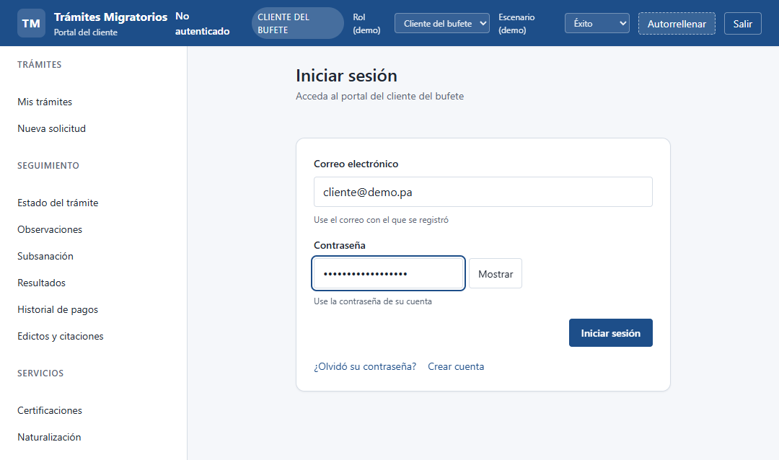

U-02 · Login conectado al backend → Mis trámites (P-06) — PASA CON OBSERVACIÓN | ↑ Volver a Flujos
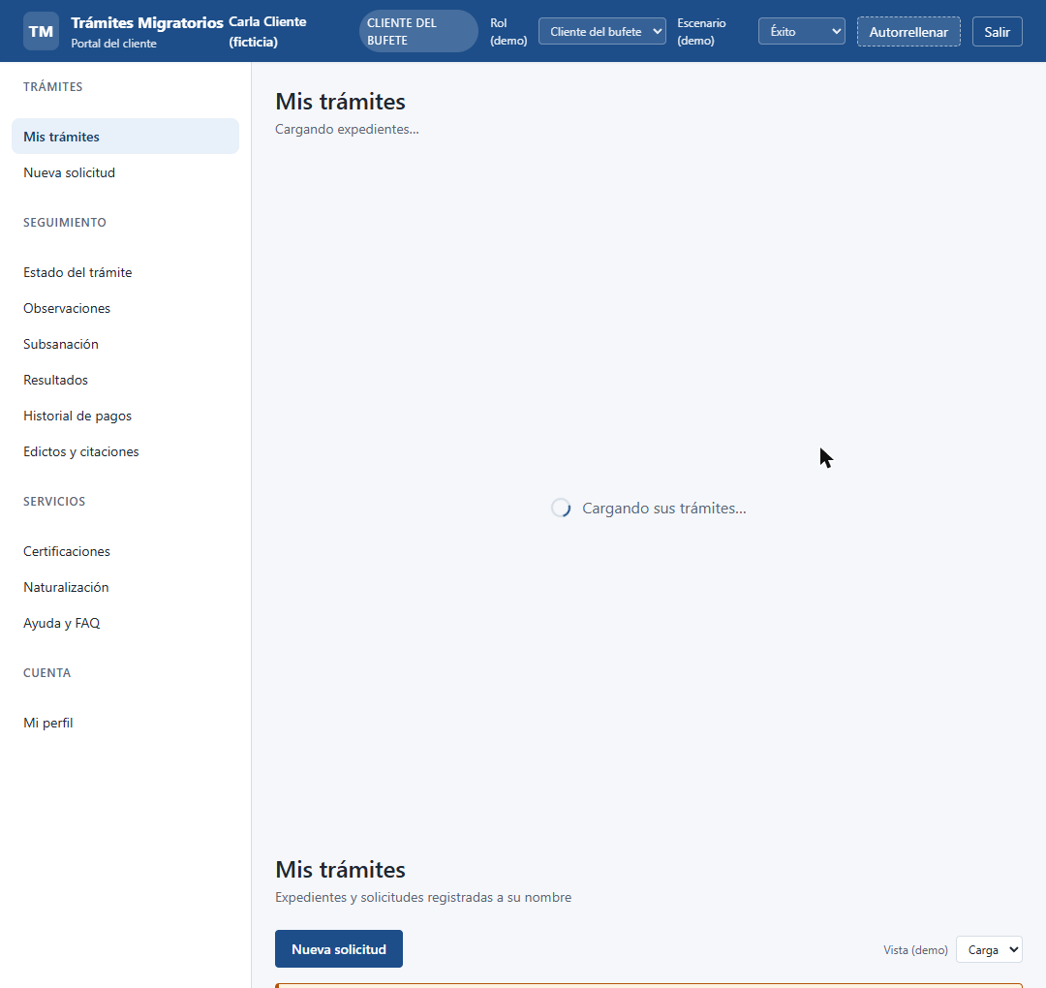

U-03 · Mi perfil (P-05) con datos del backend — PASA | ↑ Volver a Flujos
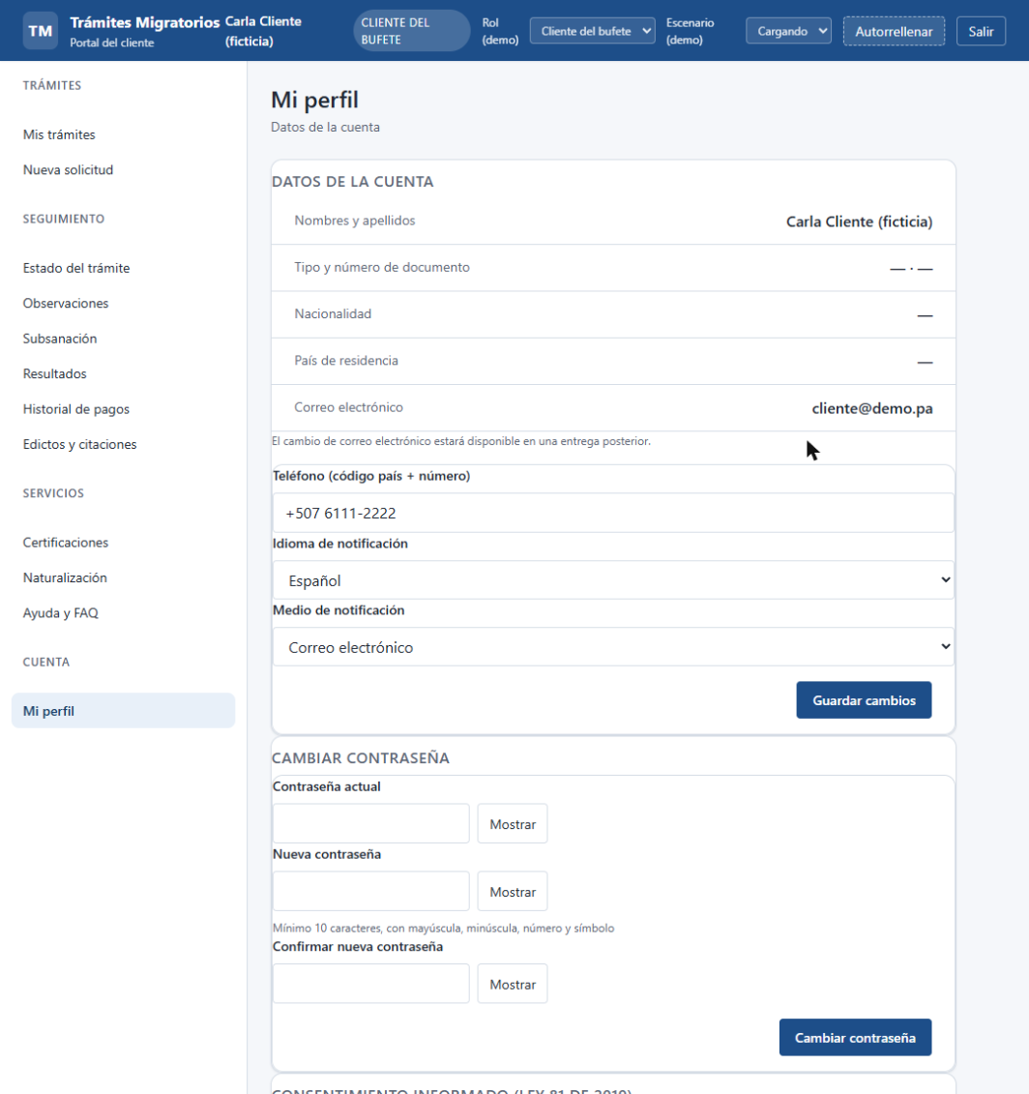

U-04 · Registro de cuenta desde el portal (P-02) — PASA | ↑ Volver a Flujos
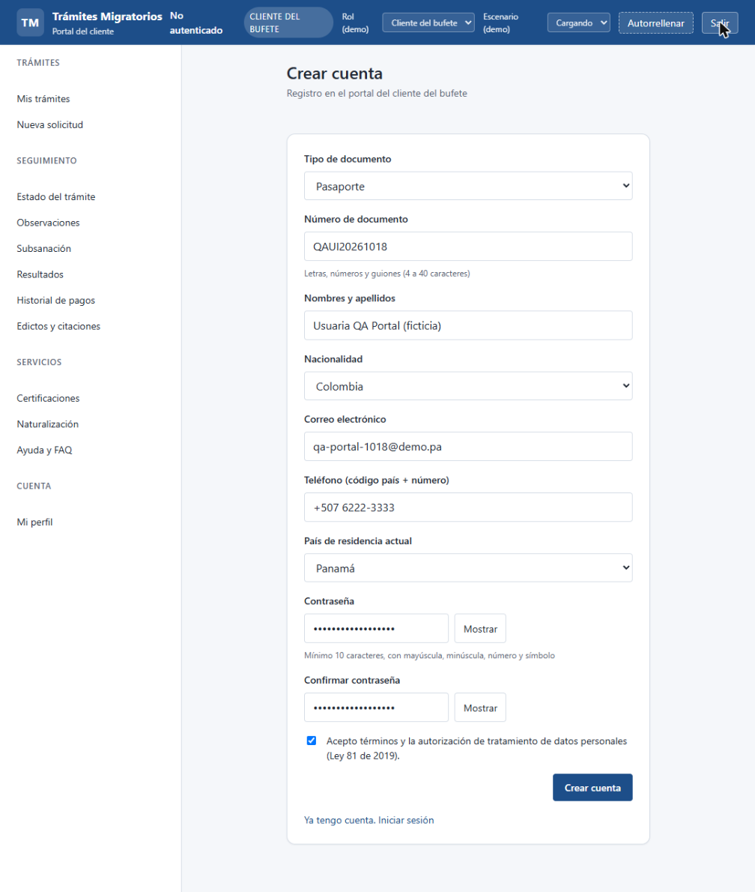

U-05 · Recuperación de contraseña desde el portal (P-04) — PASA | ↑ Volver a Flujos
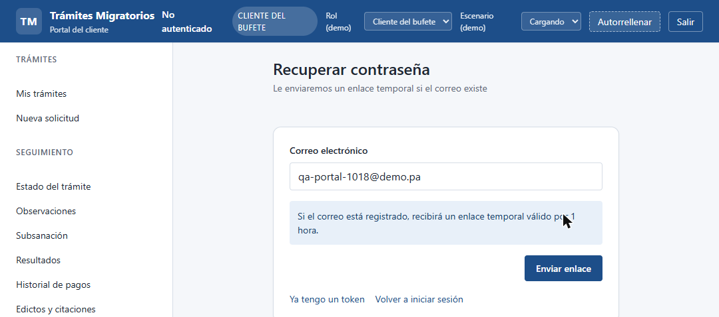

U-06 · Acceso institucional del despacho (I-01) — NO CONECTADO | ↑ Volver a Flujos

